Introducción
Globalmente las edificaciones usan una gran cantidad de recursos y emiten diferentes tipos de material contaminante, se ha comprobado que más de la mitad de los recursos consumidos globalmente son usados en construcción. Por tal motivo existe poca duda de que para reducir las emisiones de carbono es crucial ocuparse de la sostenibilidad ambiental a largo plazo en la industria de la construcción y de la subsecuente ocupación de las edificaciones. La definición de edificaciones sostenibles es amplia y cubre un amplio rango de aspectos, los aspectos más relevantes que caben dentro del espectro de edificaciones sostenibles incluyen: Eficiencia Energética y Eficiencia en Agua, para elevar la aplicabilidad de determinados parámetros existen Sellos de sostenibilidad como EDGE [1] el cual se le otorga a edificaciones si se alcanza el nivel de eficiencia mínima requerida del 20 % en las tres categorías: energía, agua y materiales. Este Sello ha implementado un sistema sencillo de aprobado o desaprobado el cual indica si el proyecto de construcción ha demostrado o no el ahorro mínimo del 20 % referente del modelo base. Por otro lado, hay sellos que involucran más Categorías como es el de Casa Colombia que esta compuesto por nueve categorías de evaluación entre ellas (Sostenibilidad en Obra, Eficiencia en materiales, Bienestar, Responsabilidad Social, Sostenibilidad en el entorno). Asi mismo hay otros tipos de sellos iternacionales como lo son LEED y BREAM que poseen sus propias categorias y criterios aplicables [2]. La resolución 0549 establece los porcentajes mínimos y medidas de ahorro en agua y energía a alcanzar en las nuevas edificaciones, y adopta la guía de construcción sostenible para el ahorro de agua y energía por medio de la implementación de medidas, pasivas y activas, para alcanzar el cumplimiento de los porcentajes de ahorro mínimos establecidos en la presente norma. [3]

Los porcentajes obligatorios establecidos por la resolucion de ahorro en agua y energía según el clima y tipo de edificaciones. En la elaboración de la línea base se tuvieron en cuenta los sistemas constructivos más comúnmente utilizados y los perfiles de uso (horario, ocupación, sistema de iluminación, sistema de aire acondicionado, etc.) caracteristicos de los tipos de edificación. El proceso de creación de la línea base se llevó a cabo con la recolección de datos extensiva. Esto es necesario para entender las tendencias actuales en la construcción en los siguientes aspectos [3]:

-Tipos y datos de clima.
-Tendencias de crecimiento poblacional y datos.
-Tipos de edificaciones.
-Tendencias en tamaños de edificaciones.
-Especificaciones técnicas de las edificaciones (civil-arquitectónicas, eléctricas, mecánicas, hidráulicas, etc.).
-Distribución de las edificaciones (tipo y tamaño) en las ciudades principales.
-Tendencias en crecimiento de la construcción.
-Regulaciones actuales en energía y agua.
-Niveles actuales de despliegue de tecnología de construcción verde en edificaciones.
-Tendencias en consumo de energía y agua.
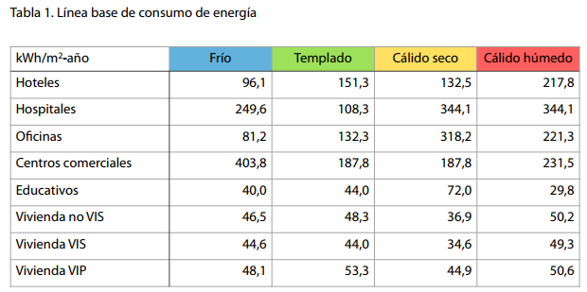
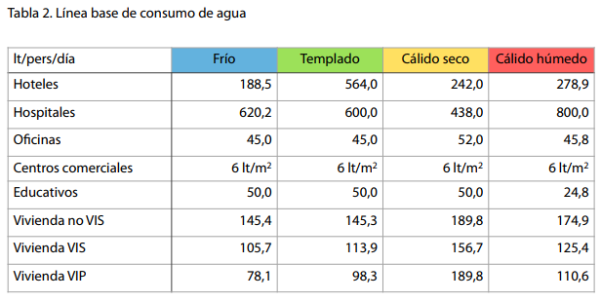

Tabla 1. Línea base de consumo de energía Fuente: Resolución 0549 de 2015 |  |  | Tabla 2. Línea base de consumo de agua Fuente: Resolución 0549 de 2015

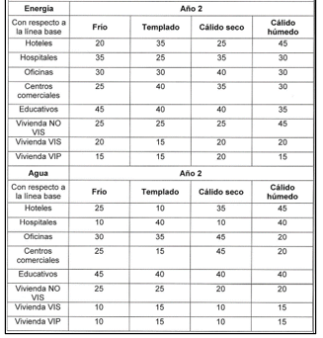

 | Tabla 3. Porcentajes de ahorro que deberan cumplirse durante el segundo año de vigencia de la presente resolución y en adelante
 |  | Fuente: Resolución 0549 de 2015

Mediante la realización de una comparativa entre los criterios para las viviendas de interés social en cada uno de los climas manejados por la resolución y su año de entrada en vigencia ( primer año y segundo año de entrada en vigencia). Para el primer año en vigencia de la resolución se evidenciaron 4 criterios de los cuales 3 reincidían independientemente del tipo de clima, para el segundo año de entrada en vigencia, se encontraron seis factores, los cuales tres de ellos coincidían con los tres del primer periodo. Así mismo la resolución 0549 del 2015 en su Anexo A especifica que para el debido cumplimiento de los porcentajes establecidos se deben acatar la totalidad de los criterios especificados en cada una de las climatologías que para este caso serian las del segundo año en vigencia, obteniendo de tal forma la totalidad de 6 criterios de caracter obligatorio para poder cumplir con los porcentajes establecidos (Ventana Pared, Coeficiente de Desempeño, Iluminación Eficiente, Factor de Potencia, Agua caliente y Conservación del Agua). La presente resolución aplica a todos los tipos de viviedas en ella mensionados con excepción de los proyectos VIS [3].

Esta resolución es optativa para los proyectos VIS por ahora
Teniendo en cuenta el ambito de aplicación y gradualidad previstos en el articulo 3° de la resolución 0549 de 2015, los porcentajes de ahorro en agua y energia minimos establecidios son obligatorios, con excepción de los porcentajes de ahorro descritos para viviendas VIS y VIP los cuales son indicativos y por tanto seran de optativo cumplimiento [3].

Incentivos del gobierno y de los bancos
La normativa Colombia ha implementado diferentes tipos de incentivos con el propósito de aumentar el número de interesados que decidan poner en práctica las edificaciones sostenibles, de igual manera existe el apoyo de entidades financieras que han expuesto diferentes ayudas económicas y de asesoramientos para estos tipos de proyectos.

-Articulo 225 de la constitución Política Colombiana da beneficios en los inversionistas enfocada en el control, conservación y mejoramiento del medio ambiente, con la reducción del 25 % sobre la renta en base a la inversión realizada.

-La exclusión de iva en los equipos o maquinaria ya sea nacional o importadas que estén destinados a llevar una construcción, instalación, montaje y operación de sistemas de control y monitoreo que regulan los estándares ambientales.

-La normativa colombiana con su artículo 424 numeral 7, ha definido beneficios en la reducción en 19 % en los impuestos correspondientes al IVA para proyectos de construcción que se encuentren certificados en su fase de Diseño [4].

-Bancolombia, Davivienda, Banco Caja social, presenta una línea enfocada a los proyectos sostenibles ofreciendo una reducción de intereses preferenciales en créditos, las tasas varían dependiendo si es para empresas dedicadas al sector de la construcción o para personas Naturales y el impacto que tienen social y ambientalmente [5],[6],[7].

-Asesoramiento en el control y venta de edificaciones sostenibles.
-Devolución de 10 % del coste en los seguros por parte de Sura, si el proyecto tiene una culminación satisfactoria cumpliendo con lo propuesto en su plan de sostenibilidad [8].

Como requerimiento para acceder a los beneficios presentado por las entidades financieras, estas exigen tener una certificación EDGE, CASA, BREEAM, COREL, LEED u otro que sea válido en Colombia. Para garantizar que los incentivos del Gobierno sean dados acorde a lo estipulado, existen diferentes entes reguladores como las corporaciones autónomas ambientales, Las autoridades de centros Urbanos y las prescritas en el Art 13 de la ley 768 del 2022 [9].

REFERENCIAS
[1] Edge, “VERSIÓN 3.0a,” pp. 1–317, Oct. 2021.
[2] Sistema de clasificación LEED | Consejo de construcción ecológica de EE. UU.” https://www.usgbc.org/leed (accessed Mar. 27, 2023).

[3] Ministerio de Vivienda, “Resolución 549,” Jul. 2015.
[4] Ministerio de Hacienda y Crédito público, “Artículo 424 del estatuto tributario,” pp. 1–8, 2016.
[5] “Construcción sostenible y vivienda VIS en Colombia oportunidades y retos.” https://acortar.link/yEnUsX (accessed Mar. 28, 2023).

[6] “Créditos de Vivienda | Davivienda Colombia.” https://acortar.link/OenlmN (accessed Mar. 28, 2023).
[7] “Crédito Constructor - Proyectos Verdes.” https://bancocajasocial.com/portalserver/Credito-Constructor-Proyectos-Verdes (accessed Apr. 02, 2023).

[8] “SURA promueve construcciones amables con el medioambiente - Seguros SURA Colombia.” https://acortar.link/9ZMW95 (accessed Mar. 28, 2023).

[9] “Decreto 768 de 2022 - Gestor Normativo - Función Pública.” https://www.funcionpublica.gov.co/eva/gestornormativo/norma.php?i=186926 (accessed Apr. 02, 2023).

Climas
Según caracteristicas como temperatura, altura sobre el nivel del mar y humedad relativa en Colombia se logra identificar que cuenta con diferentes zonas climaticas, las cuales pueden ser clasificadas de distintas maneras entre las que esta la propuesta por el Instituto de Hidrología, Meteorología y Estudios Ambientales (IDEAM), la cual los cataloga por medio de pisos térmicos (Clasificación Caldas) donde la altura sobre el nivel del mar es el factor principal para definir cinco pisos térmicos existentes: Glacial, Páramo, Frío, Templado y Cálido. Debido a que la clasificación mencionada anteriormente no posee intervención por parte de la humedad, el IDEAM también tiene una clasificación basada en el modelo climático establecido por Richard Lang obtenido a partir de la precipitación anual y la temperatura media, de esta clasificación se obtienen seis categorías principales: desierto, árido, semiárido, semi-húmedo, húmedo y súper húmedo [1]. Teniendo en cuenta lo anteriemente mencionado y que una construcción sostenible es aquella que está en sincronía con el sitio, hace uso de energía, agua y materiales de un modo eficiente dando confort y salud a sus usuarios, se puede inferir que todo esto se alcanza si se realiza un proceso de diseño consciente del clima y la ecología del entorno donde se construye la edificación. De esta forma es correcto afirmar que el clima es el factor más determinante en las áreas del consumo de agua y energía y su comprensión permite establecer condicionantes para el diseño con el fin de evitar una incidencia negativa de las condiciones ambientales en el edificio. Un ejemplo se encuentra en el confort térmico el cual se obtiene a una temperatura entre 21ºC y 25ºC, con una humedad relativa comprendida entre el 20% y el 75%, y depende de la tempera

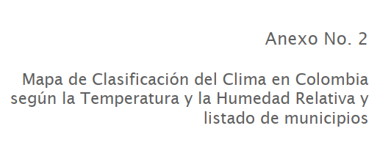

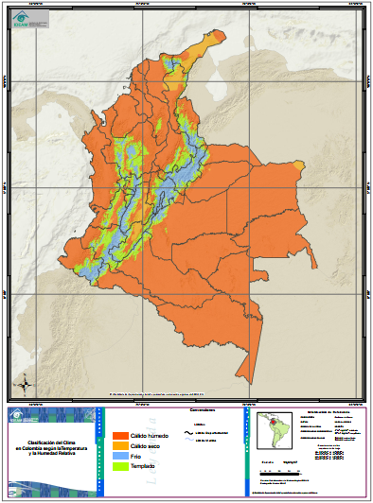

REFERENCIAS
[1] “02C ANEXO 2 Zonificacion climatica - jul 7 2015”.
[2] “Anexo Técnico Código de construcción sostenible en Colombia Guía de construcción sostenible para el ahorro de agua y energía en edificaciones,” 2013.

Ventana Pared
VENTANA PARED

¿Qué son?
La Relación Ventana/Pared (RVP) es un indicador que establece la relación existente entre el área de las ventanas o vidrios y el área total de la pared exterior del la edificación.

¿Para qué sirven?
-La RVP ayuda a optimizar el aprovechamiento de La luz natural y a minimizar La transferencia no deseada de calor, lo que se traduce en un menor consumo de energía..

-En climas fríos permitir la entrada de radiación solar durante el día, en climas cálidos pueden generar una carga significativa de enfriamiento en los edificios, lo que reduce su eficiencia energética..[1]

¿Quién los crea?
Los Especialistas, teniendo en cuenta las exigencias del cliente y el entorno donde se va realizar el proyecto.

¿Parámetros a cumplir ?
Es recomendable que la proporción entre el área de ventanas y la superficie total de pared exterior de un edificio (RVP) no supere el 40%, ya que sobrepasar este umbral podría implicar la necesidad de implementar otras medidas para controlar la entrada de luz y calor, como la incorporación de sombreadores o la selección de vidrios con un coeficiente de ganancia de calor solar (SHGC) apropiado.

¿ Que otras medidas influyen ?
Se debe considerar también la distancia desde la ventana, posición de la ventana sobre el suelo, la efectividad de las superficies de la habitación y la cantidad de obstrucción [2]

Relación Ventana Pared
Si después de realizar la RVP aun no se cumple el Porcentaje de ahorro solicitado se prosigue con:
-Techo Reflectante
- Paredes exteriores reflectantes

Plantilla Ventana/Pared
Ver simulador Edge
https://app.edgebuildings.com/project/allBuildings |  | [3]

Ejemplos de Ventana/Pared
La implementación de (RVP)
Edge Versión 3.0 MEE01 | [2]

Edge Versión 3.0 MEE01 [2]
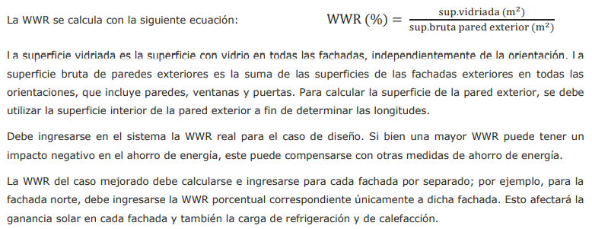



Requerimientos según EDGE [2]
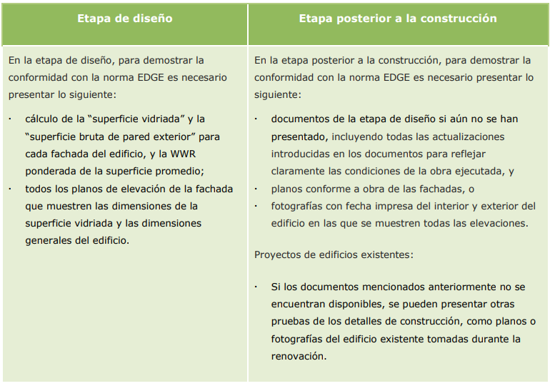

 |  | Tabla 1. Requerimientos
 |  | Fuente: Edge versión 3.0

REFERENCIAS
[1] “Anexo Técnico Código de construcción sostenible en Colombia Guía de construcción sostenible para el ahorro de agua y energía en edificaciones,” 2013.

[2] Edge, “VERSIÓN 3.0a,” pp. 1–317, Oct. 2021.
[3] “EDGE App.” https://acortar.link/vkzoU1 (accessed Mar. 31, 2023).

Energia eficiente
Energia Eficiente

¿Qué son?
-La iluminación energéticamente eficiente se refiere a aquella que utiliza una menor densidad de potencia de luz (LPD) por unidad de área. La LPD se calcula dividiendo el total de potencia eléctrica consumida por las luces instaladas en un edificio por el área total de éste. En otras palabras, cuanto menor sea el LPD para un nivel determinado de iluminación, más eficiente será el uso de energía en el edificio. La utilización de lámparas eficientes es crucial para lograr un bajo LPD. [1]

Beneficios
-Los equipos de iluminación de energía eficiente ofrecen una serie de ventajas como un menor consumo de energía y una iluminación mejorada. De hecho, se ha demostrado que el uso de este tipo de iluminación puede reducir el consumo de energía de un edificio entre un 5% y un 25%, dependiendo del tipo de edificación.[1]

¿Quién los crea?
Debe nacer desde los parametros para los diseños electricos(iluminarias) (La organización)

Guía de conformidad y recomendaciones
Requerimiento mínimo de eficiencia
-El uso de cualquiera de las lámparas mencionadas más arriba, cubriendo al menos el 80% de la instalación del edificio.
-Cuadro 35 EDGE guia versión 3.0: rangos de eficacia y vida util nominal |  | [2]

Relación con otras medidas
Utilizar lámparas eficientes puede reducir la ganancia de calor causada por la iluminación y, por ende, la necesidad de refrigeración. En lugares donde la calefacción es necesaria, esta medida puede aumentar la carga de calefacción. Otra forma de mejorar la eficiencia energética es mediante el uso de luz natural. Un diseño adecuado que aproveche la luz natural puede disminuir la necesidad de iluminación artificial durante el día.

Resolución 0549 de 2015 [3]
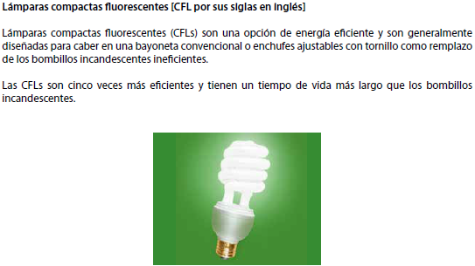

 | Ilustración 1. Lámpara típica CFL
 | Fuente: Resolución 0549 de 2015

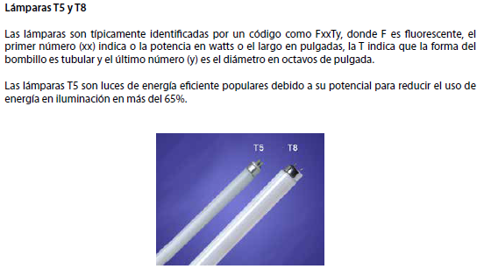

 | Ilustración 2. Lámparas T5 y T8
 | Fuente: Resolución 0549 de 2015
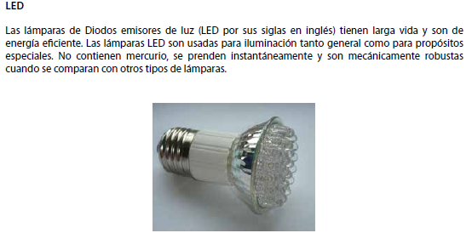

 | Ilustración 3. Lámpara LED
 | Fuente: Resolución 0549 de 2015

Requerimientos según EDGE
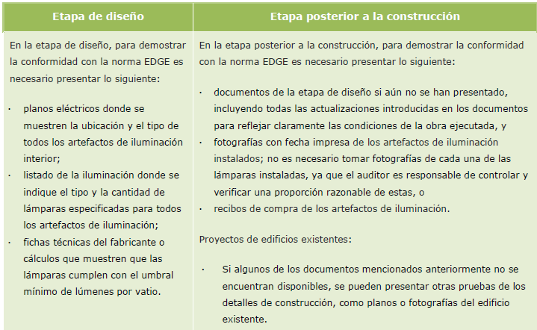

 | Tabla 1. Requerimientos
 | Fuente: Edge versión 3.0

REFERENCIAS
[1] “Anexo Técnico Código de construcción sostenible en Colombia Guía de construcción sostenible para el ahorro de agua y energía en edificaciones,” 2013.

[2] Edge, “VERSIÓN 3.0a,” pp. 1–317, Oct. 2021.
[3] Ministerio de Vivienda, “Resolución 549,” Jul. 2015.

COP
COEFICIENTE DE DESEMPEÑO (COP)

¿Qué son?
Los aires acondicionadores son dispositivos que utilizan la compresión de vapor y ciclos de absorción de refrigeración para eliminar el calor de un líquido, el cual luego se mueve a través de un intercambiador de calor para enfriar el aire en un espacio determinado. La elección adecuada del equipo de enfriamiento puede contribuir a reducir la energía requerida para el enfriamiento. Según los estudios de energía en la construcción colombiana, contar con altos coeficientes de rendimiento (COP) en los equipos de enfriamiento se traduce en mayores ahorros de energía. [1]

¿Para qué sirven?
Los aires acondicionados son responsables de más del 50% del consumo total de energía eléctrica en un edificio acondicionado. Por lo tanto, la eficiencia de los sistemas de calefacción, ventilación y aire acondicionado (HVAC por sus siglas en inglés) es de suma importancia. El componente clave del sistema HVAC es el equipo de enfriamiento, que incluye el compresor, por lo que es esencial seleccionar un equipo de enfriamiento eficiente para minimizar el consumo de energía. [1]

¿Quién los crea?
Debe nacer desde los parametros para los diseños de los aires acondicionados (La organización)

Coeficiente de desempeño (COP)—Enfriamiento
El Coeficiente de Desempeño (COP, por sus siglas en inglés) es una medida que relaciona la cantidad de calor que se puede remover del ambiente a la cantidad de energía eléctrica consumida por el equipo de enfriamiento en un sistema de refrigeración. El COP varía según el tipo de sistema de aire acondicionado y puede oscilar entre 3 y 6.

Enfoque y metodologías
La plataforma EDGE emplea el coeficiente de desempeño (COP) como medida de eficiencia para los sistemas de aire acondicionado. En términos precisos, el COP de la refrigeración se define como la proporción entre la tasa de eliminación de calor y la tasa de consumo de energía eléctrica, expresada en unidades coherentes, para un sistema completo de aire acondicionado o una parte específica de dicho sistema en las condiciones operativas designadas. La fórmula para calcular el COP se detalla a continuación. Para garantizar la coherencia y comparabilidad de los valores del COP, se deben utilizar las condiciones establecidas por el Instituto de Aire Acondicionado y Refrigeración (ARI). [2]

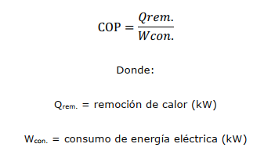

Beneficios
Aumentar el COP 3.0 (oficina de caso base) a 4.5 da un ahorro de energía de 15%. Mientras el equipo unitario o en paquete, aumentando el COP de 3.0 (edificio de vivienda de caso base) a 3.5 da un ahorro de energía del 7% de la totalidad del consumo de energía del edificio. Por esta razón usar equipos conun COP más alto reducirá el consumo de energía significativamente [1]

Guía de conformidad y recomendaciones
Requerimiento mínimo de eficiencia
El equipo de enfriamiento debe alcanzar o exceder el requerimiento mínimo de eficiencia como está establecido en las tablas 20 y 21 abajo o en la siguiente página. Estas tablas fueron tomadas de:

-ASHRAE 90.1-2010, Sección 6.8 Equipo mínimo de eficiencia |  |  |  | [2]
-Tablas. 6.8.1 Requerimiento mínimo de eficiencia
-Listas del puntaje estándar de equipos y condiciones operativas

Cuando haya cualquier otro equipo que no aparezca en la siguiente lista refiérase a ASHRAE tabla 6.8. desde 1A hasta 1D. [1]

Relación con otras medidas
La adopción de medidas pasivas como el mejoramiento de paredes y ventanas puede reducir significativamente el consumo de energía destinado a los sistemas de aire acondicionado. Sin embargo, el clima local, las ganancias de calor y las temperaturas internas basadas en el diseño del edificio tienen un impacto directo en la carga de refrigeración. Aunque un sistema más eficiente de aire acondicionado no afectará otras medidas, la combinación de varias medidas puede disminuir el consumo total de energía del sistema de refrigeración. No obstante, es importante destacar que si las paredes y ventanas del edificio ya han sido optimizadas, el sistema de refrigeración tendrá un menor impacto en los ahorros. Por otro lado, al seleccionar un enfriador refrigerado por agua como medida de eficiencia energética, el consumo total de agua se incrementará tanto en el caso base como en el caso mejorado, debido a que el enfriador necesitará agua para su correcto funcionamiento.. [3]

Plantilla COP
Ver simulador Edge
https://app.edgebuildings.com/project/allBuildings |  |  | [4]

Ejemplos de COP
La implementación de (RVP)
Edge Versión 3.0 MEE01 | [3]

Requerimientos según EDGE [3]
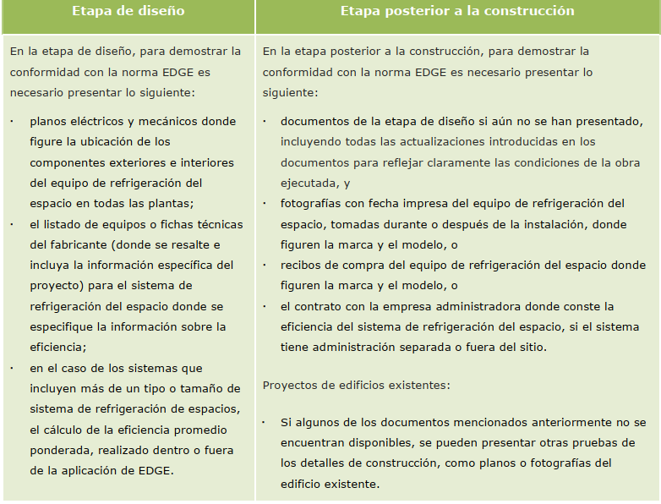

 |  | Tabla 1. Requerimientos
 |  | Fuente: Edge versión 3.0

Resolución 0549 de 2015 [1],[5]
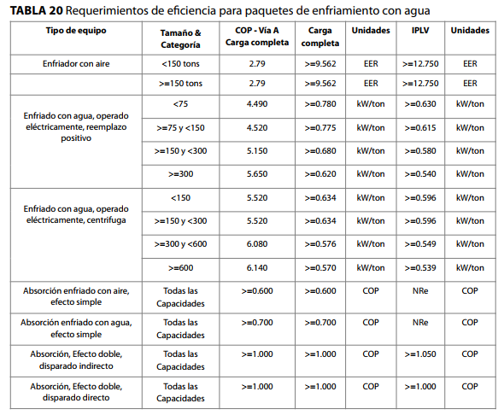

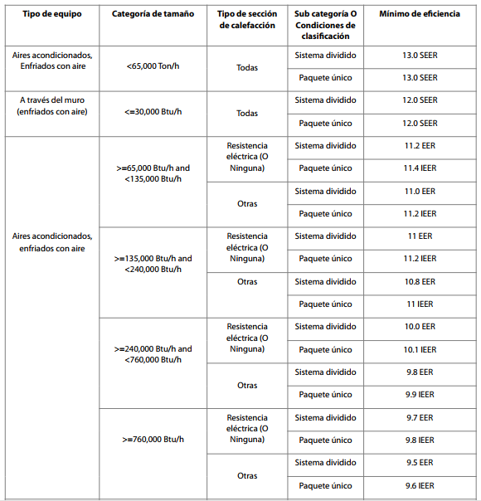

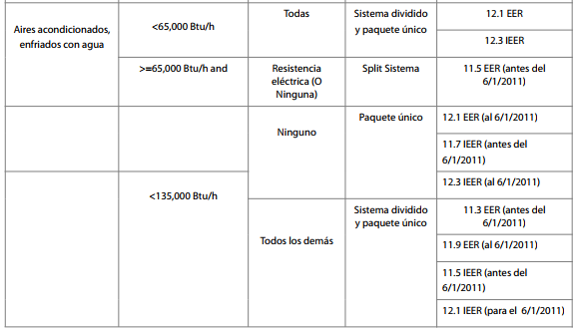

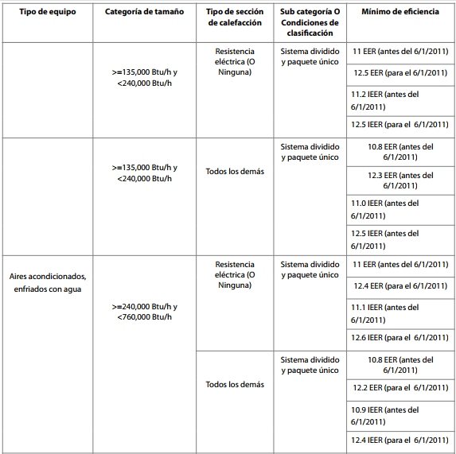
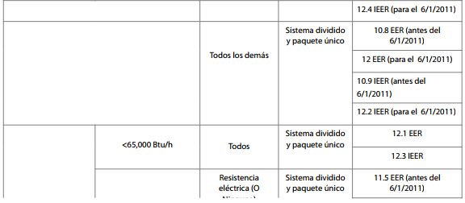

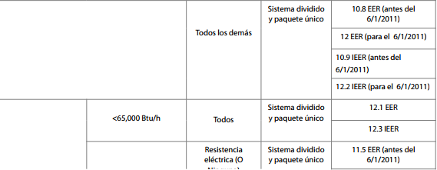

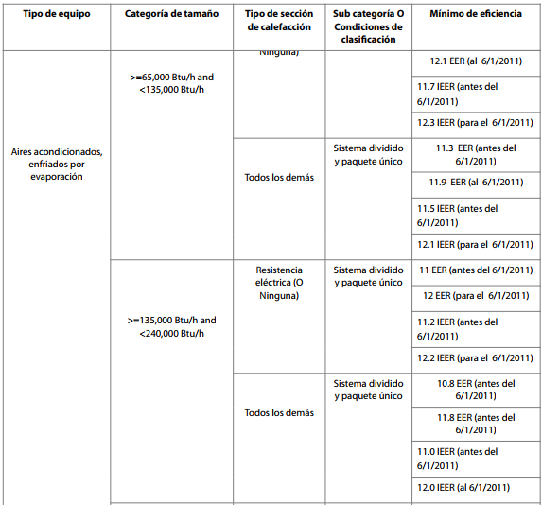

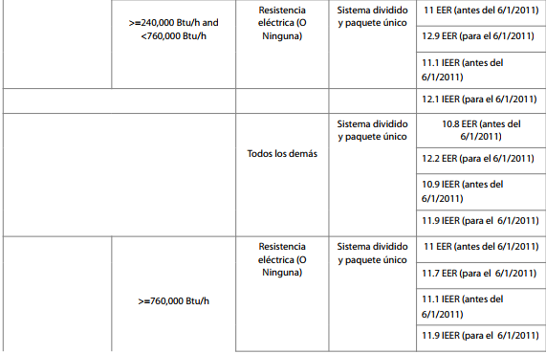

 | Tabla 2. Requerimientos de efciencia para paquetes de enfriamiento con agua
Fuente: Anexo Técnico Código de construcción sostenible en Colombia Guía de construcción sostenible Resolución 549

REFERENCIAS
[1] “Anexo Técnico Código de construcción sostenible en Colombia Guía de construcción sostenible para el ahorro de agua y energía en edificaciones,” 2013.

[2] ANSI/ASHRAE/IES Standard 90.1-2010 Performance Rating Method Reference Manual,” May 2010.
[3] Edge, “VERSIÓN 3.0a,” pp. 1–317, Oct. 2021.
[4] “EDGE App.” https://acortar.link/vkzoU1 (accessed Mar. 31, 2023).
[5] Ministerio de Vivienda, “Resolución 549,” Jul. 2015.

Factor de potencia
FACTOR DE POTENCIA

¿Qué son?
El factor de potencia es la proporción entre la potencia real que se transfiere al sistema eléctrico y la potencia aparente que fluye a través del circuito. [1]

¿Para qué sirven?
Al implementar esta medida, se logra aumentar la calidad de la energía suministrada a los equipos, lo que a su vez contribuye a mejorar la eficiencia y el desempeño de los mismos.

La finalidad de corregir el factor de potencia es reducir o aún eliminar el costo de energía reactiva en la factura de electricidad [1]
¿Quién los crea?
Debe nacer desde los parametros para los diseños electricos (La organización), teniendo en cuenta las partes interesadas (Usuarios), asimismo como la utilización de energia demandate.

Parametros a implementar

REGULADORES DE VOLTAJE: El regulador de voltaje es capaz de recibir una entrada de voltaje variable y busca proporcionar una salida de voltaje adecuada para garantizar el funcionamiento correcto de los equipos conectados a su salida como carga. Hay dos tipos de reguladores: los que utilizan conmutación electrónica y los que utilizan conmutación electromecánica.

TRANSFORMADORES DE AISLAMIENTO: El transformador de aislamiento se caracteriza por separar completamente la entrada de la salida del sistema eléctrico, utilizando una malla electrostática para lograrlo. La transferencia de energía se realiza por medio de la inducción, lo que significa que la mayoría de las perturbaciones eléctricas externas no se transmiten al circuito eléctrico interno. De esta manera, se protege a todos los equipos conectados de posibles interferencias, pequeñas distorsiones de frecuencia, distorsiones armónicas, entre otros.

FILTROS DE RUIDO: Aunque algunos tipos de ruido son inevitables, aún es posible proteger las instalaciones eléctricas de los ruidos que se pueden evitar. El ruido puede ser abordado desde dos perspectivas, utilizando métodos que buscan reducir el ruido en su origen o durante su propagación, tales como técnicas de cableado, blindaje, o el diseño de dispositivos que produzcan menos ruido.

-La buena organización en el cableado es una manera de reducir el ruido electrico.
-El blindaje de cables es esencial para proteger la electrónica sensible de interferencias externas.
-Conexión adecuada a tierra, si se está trabajando con muchos sensores en su instalación eléctrica, debe saber que la tierra lleva una gran parte del ruido eléctrico lejos del sistema. Se debe conectar un cable de drenaje a tierra por un lado y por otro, debe tener contacto con un cable de drenaje, Esto permite que el ruido viaje directamente al suelo utilizando un cable de drenaje, en lugar del cable de señal; Una conexión a tierra adecuada debe ser su máxima prioridad, no solo protege contra el ruido eléctrico, sino también contra una sobretensión, que puede destruir completamente su sistema eléctrico.

-Un filtro eléctrico o electrónico es un componente que tiene la capacidad de seleccionar una determinada frecuencia o rango de frecuencias de una señal eléctrica que lo atraviesa, lo que puede ocasionar cambios tanto en su amplitud como en su fase. Los filtros para eliminar el ruido eléctrico pueden clasificarse en dos categorías: activos o pasivos, y en dos tipos: analógicos o digitales.

ACONDICIONADORES DE LINEA ELECTRICA: Se implementa para la correción de la caida tensión y sobre tensión suministrando un voltaje estable a los aparatos electricos , corrigiendo la variación entre un 10- 20 % de voltaje nominal.

SOLUCIONES PARA LAS CORRIENTES ARMÓNICAS: Una solución viable es implementar una bateria condensadora, La principal ventajas de la batería de consumidores es eliminar esta energía reactiva provocando una disminución en el consumos. Cuando estamos generando trabajando con esta energía reactiva, los aparatos eléctricos consumen más. Con lo cual si ponemos esta batería de condensadores eléctricos, que no deja de ser un filtro básico, lo que hacemos es reducir considerablemente esta energía reactiva.

SISTEMAS DE ALIMENTACIÓN ININTERRUMPIDA: Las Unidades de Alimentación Ininterrumpida (UPS) suministran energía eléctrica por un tiempo determinado a todos los dispositivos conectados en caso de que la red eléctrica falle. Estos equipos también pueden ser utilizados para mejorar la calidad de la energía eléctrica que llega a las cargas, ya que pueden filtrar las fluctuaciones de voltaje y eliminar las distorsiones armónicas de la red eléctrica. [2]

Relación Correción Factor de Potencia
-Sub-medición de electricidad
-Efciencias de Ascensores & Escaleras Mecánicas:
-Puntos cargue carros eléctricos:

Plantilla Ventana/Pared
Ver simulador Edge
https://app.edgebuildings.com/project/allBuildings |  | [3]

Requerimientos según EDGE [2]
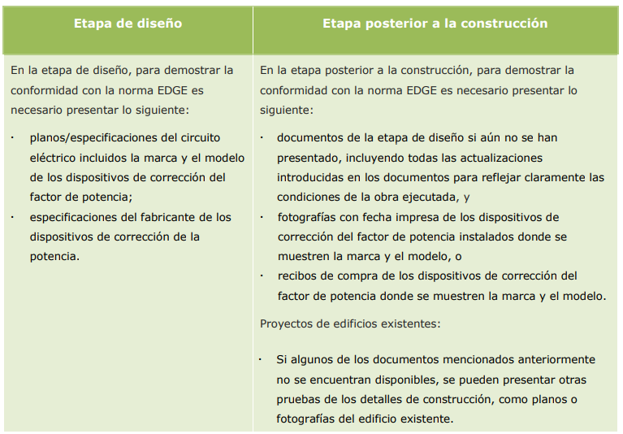

 | Tabla 1. Requerimientos
 | Fuente: Edge versión 3.0

REFERENCIAS
[1] “Anexo Técnico Código de construcción sostenible en Colombia Guía de construcción sostenible para el ahorro de agua y energía en edificaciones,” 2013.

[2] Edge, “VERSIÓN 3.0a,” pp. 1–317, Oct. 2021.
[4] “EDGE App.” https://acortar.link/vkzoU1 (accessed Mar. 31, 2023).

Agua caliente solar
AGUA CALIENTE SOLAR

¿Qué son?
Los sistemas de calentamiento de agua mediante energía solar están diseñados para proporcionar agua caliente durante la mayor parte del año a través de la captación de la radiación solar. Este método de calentamiento utiliza una fuente de energía renovable, gratuita y abundante para cubrir la demanda de agua caliente de los edificios. Gracias a los avances en la ciencia y tecnología de la energía solar, el sistema de calentamiento de agua mediante energía solar se ha convertido en la opción más sostenible y popular. [1].

¿Para qué sirven?
La demanda de agua caliente de las edificaciones como hoteles, hospitales y edificaciones de viviendas, especialmente en climas fríos es muy alta. Instalar calentadores solares de agua puede reducir el consumo de energía entre 5% y 25%. [1]

¿Quién los crea?
Debe nacer desde los parametros para los diseños hidráulicos y sanitarios (La organización)
Enfoque y metodologías
Para reconocer la reducción de energía derivada de la instalación de colectores solares, el usuario debe ingresar la parte de la demanda de agua caliente, en el caso mejorado, que se cubrirá con este sistema. EDGE utiliza este porcentaje para compensar la cantidad de energía necesaria, mostrando una superficie mínima aproximada de colectores necesaria para satisfacer esa parte de la demanda de agua caliente. Esto ayudará a los auditores a comprobar el tamaño del sistema solar con respecto a la estimación de EDGE.

La cantidad de agua caliente suministrada por los colectores solares depende de la cantidad de energía solar disponible, la pendiente y el perfil del techo, el espacio disponible, los factores de sombreado, la orientación y el ángulo de los colectores solares, y el tipo de colector solar. El tamaño del tanque de almacenamiento también repercute en la cantidad de agua caliente suministrada, ya que un tanque demasiado pequeño reducirá la cantidad que puede almacenarse. El equipo de diseño debe tener en cuenta estos factores [2].

Tecnologias posibles colectores solares (EDGE)

Relación con otras medidas
Esta medida está estrechamente relacionada con el consumo de agua caliente, que EDGE calcula basándose en el número de ocupantes, la eficiencia de la caldera de agua caliente y el caudal de los grifos de la cocina, las duchas, las áreas de lavandería y los lavamanos. Por lo tanto, el tamaño del sistema requerido puede reducirse de forma considerable si se especifican duchas y grifos de bajo consumo de agua, así como cualquier tecnología de recuperación para calentamiento de agua. Con esta medida, se reducen las categorías de consumo de energía “Calentamiento de agua” y “Otro”, debido a la reducción de las necesidades de bombeo para el agua.[2]

Plantilla Agua Caliente
Ver simulador Edge
https://app.edgebuildings.com/project/allBuildings |  | [3]

Requerimientos según EDGE [2]
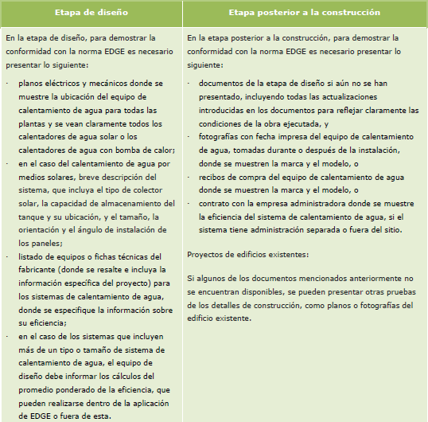

 | Tabla 1. Requerimientos agua caliente Solar
 | Fuente: Edge versión 3.0

REFERENCIAS
[1] “Anexo Técnico Código de construcción sostenible en Colombia Guía de construcción sostenible para el ahorro de agua y energía en edificaciones,” 2013.

[2] Edge, “VERSIÓN 3.0a,” pp. 1–317, Oct. 2021.
[3] “EDGE App.” https://acortar.link/vkzoU1 (accessed Mar. 31, 2023).

Conservación del agua
ACCESORIOS DE CONSERVACIÓN DEL AGUA

¿Qué son?
El uso de dispositivos de ahorro de agua conlleva a una reducción significativa en el consumo de agua. Estos dispositivos están ampliamente disponibles en el mercado y pueden cumplir la misma función que otros accesorios que consumen más agua. [1]

¿Para qué sirven?
Los dispositivos de ahorro de agua que se consideran eficientes son los aireadores y los urinarios de doble descarga. Al utilizar una combinación adecuada de estos accesorios, es posible lograr una disminución del consumo de agua que oscila entre el 10% y el 42%, dependiendo del tipo de edificio en el que se instalen.[1]

¿Quién los crea?
Debe nacer desde los parametros para los diseños hidráulicos y sanitarios (La organización)

Enfoque y metodologías
DUCHA: El caudal de una ducha puede variar desde 6 hasta más de 20 litros por minuto, según la presión del agua. Por lo general, los fabricantes proporcionan un gráfico que muestra el caudal en diferentes presiones. Para asegurar la coherencia, el caudal utilizado en la evaluación de EDGE durante la etapa de diseño o preconstrucción debe basarse en una presión de operación de 3 bares (43,5 libras por pulgada cuadrada [psi]). Después de la construcción, se deben utilizar los caudales reales. Si la presión y el caudal varían en un mismo proyecto después de la construcción, se debe calcular un promedio ponderado utilizando el caudal máximo. Para obtener un promedio ponderado, se deben realizar varias mediciones en diferentes lugares y pisos. Se considera que se ha aplicado esta medida cuando el caudal real es menor que el valor indicado en el caso base. Un caudal menor al valor predeterminado para. Un caudal menor al valor predeterminado para el caso de diseño contribuye a un ahorro de agua aún mayor [2].

GRIFOS: Para establecer un flujo coherente de agua en los grifos, los fabricantes suelen proporcionar un gráfico que muestra el flujo en distintas presiones, ya que el caudal depende de la presión del agua. En la etapa de diseño o previa a la construcción, para lograr mayor coherencia, el flujo utilizado en la evaluación de EDGE debe ser el establecido para una presión operativa de 3 bares (43,5 psi). Una vez construido, se deberán utilizar los flujos reales. En caso de que no esté disponible el valor, se podrán realizar mediciones físicas en el lugar con un cubo de un tamaño conocido y un cronómetro para registrar el flujo. Para obtener un promedio ponderado, se deberán realizar varias mediciones en distintos lugares y pisos. Si se selecciona esta medida, el caso mejorado predeterminado implicará la instalación de grifos aireados y de cierre automático con un flujo predeterminado de 2 litros por minuto en todos los lavabos incluidos en la medida. Si el flujo es superior a los 2 litros por minuto pero inferior al caso base expresado en litros por minuto, se podrá afirmar que se está aplicando la medida si se ingresa el flujo real. Es importante tener en cuenta que cuanto menor sea el flujo, mayor será el ahorro de agua [2].

RETRETES: La medida descrita permitirá ahorrar agua si la descarga principal es menor que la del caso base en litros/descarga o si la segunda descarga es menor que la del caso base en litros/descarga. Es importante que los valores predeterminados de descarga utilizados para el caso mejorado sean reemplazados por los valores reales proporcionados por el fabricante. Si se cuenta con un sistema de descarga simple más eficiente, se debe seleccionar la opción "Descarga simple/válvula de descarga" en la herramienta EDGE y se debe ingresar el valor real de la descarga en el campo correspondiente. Si los volúmenes de descarga varían en diferentes áreas del proyecto, se debe calcular un promedio ponderado de varias mediciones tomadas en diferentes lugares y pisos [2].

BIDÉ: La implementación de esta medida de eficiencia de agua permitirá reducir el consumo si el flujo de agua es menor al valor establecido como caso base en litros por minuto. Es importante reemplazar los valores predeterminados por los valores reales proporcionados por el fabricante para asegurar la precisión en la medición. En caso de que los flujos varíen en distintas partes del proyecto, se deberá calcular un promedio ponderado a partir de varias mediciones en diferentes lugares y pisos [2].

GRIFOS COCINA: Dado que el flujo de un grifo depende de la presión del agua, los fabricantes suelen proporcionar un gráfico en el que se muestra el flujo a distintas presiones. Para lograr mayor coherencia, el flujo utilizado en la evaluación de EDGE debe ser el establecido para una presión operativa de 3 bares (43,5 psi). Si este valor no se encuentra disponible, podrán realizarse mediciones físicas en el lugar usando un cubo de un tamaño conocido y un cronómetro para registrar el flujo. Si los flujos de los grifos varían en un mismo proyecto, deberá usarse un promedio ponderado. Para obtener un promedio ponderado, deberán realizarse varias mediciones en distintos lugares y pisos. Si se selecciona esta medida, se da por supuesto que el flujo mejorado es, por defecto, de 4 litros por minuto. Si el flujo real es inferior al del caso base expresado en litros por minuto, podrá afirmarse que se está aplicando esta medida especificando el flujo real. Un menor flujo contribuye a lograr mayores ahorros de agua [2].

Tecnologías y estrategias posibles
DUCHAS: Hay varios modelos de duchas que cumplen con la normativa de flujo mínimo. Algunos fabricantes utilizan una técnica para mantener la satisfacción del usuario con los flujos más bajos, que consiste en mezclar agua con aire para generar turbulencia en el flujo. De esta manera, el usuario siente que la presión del agua es mayor sin necesidad de aumentar el flujo [2].

GRIFOS: Para reducir el consumo de agua en los grifos, se recomienda utilizar una medida que consiste en la instalación de dos tecnologías: aireadores y válvulas de cierre automático, que deben comprarse como un único producto. Los aireadores son pequeños dispositivos que se instalan en el grifo para reducir el flujo de agua y mantener la satisfacción del usuario con los flujos más bajos. Estos dispositivos mezclan el agua con aire para generar turbulencias en el flujo y dar la sensación de que la presión es mayor sin aumentar el flujo real. También se conocen como reguladores de flujo. Por otro lado, los grifos con cierre automático se activan al presionar y cuentan con sensores electrónicos que permiten la salida de agua durante un tiempo programado, por lo general, 15 segundos. Luego de este tiempo, el grifo se cierra automáticamente, lo que resulta útil en baños públicos y áreas no supervisadas. Si se desea reducir el flujo de agua en los grifos, también se pueden incorporar reductores de flujo o aireadores, en lugar de comprar un grifo de bajo flujo, lo que puede resultar más económico [2].

RETRETES: Los inodoros de doble descarga vienen con dos opciones de descarga: una de menor volumen para desechos líquidos y otra de mayor volumen para desechos sólidos. Es importante que el equipo de diseño seleccione modelos con controles intuitivos y claros y con buena calificación de rendimiento de descarga. Sin embargo, en algunos casos, estos inodoros pueden resultar contraproducentes si no se utilizan adecuadamente o si no eliminan los desechos eficazmente, lo que podría requerir múltiples descargas y aumentar el consumo de agua. Para identificar inodoros de doble descarga eficientes en cuanto al consumo de agua y rendimiento de descarga, se puede consultar la etiqueta "WaterSense" de la Agencia de Protección Ambiental de Estados Unidos, la cual garantiza que el producto ha sido sometido a pruebas de eficiencia y rendimiento. El sitio web de esta agencia es una útil referencia para encontrar inodoros de doble descarga con bajo consumo de agua y buen rendimiento de descarga en comparación con modelos de mayor volumen de descarga [2].

BIDÉ: Los bidés con un uso eficiente del agua tienen un flujo inferior en comparación con los modelos estándar. Por lo tanto, es importante que el equipo de diseño seleccione bidés que tengan una buena calificación de rendimiento. La Agencia de Protección Ambiental de Estados Unidos ha creado una etiqueta llamada "WaterSense" que indica que los productos han sido sometidos a pruebas de eficiencia y rendimiento del consumo de agua. Esta etiqueta es una referencia útil para identificar accesorios con un bajo consumo de agua y un rendimiento superior en cuanto al uso del agua [2].

GRIFOS COCINA: Existen diversas variedades de grifos que cumplen con los estándares de flujo requeridos. Para asegurar que los usuarios sigan estando satisfechos con los flujos más bajos, algunos fabricantes han desarrollado grifos que mezclan el agua con aire, provocando turbulencias en el flujo y proporcionando la sensación de que la presión es mayor sin incrementar el volumen de agua. En lugar de comprar grifos de bajo flujo, se pueden instalar reductores de flujo o aireadores en los grifos existentes, lo que resulta en una opción más económica [2].

Guía de conformidad y recomendaciones
Requerimiento mínimo de eficiencia
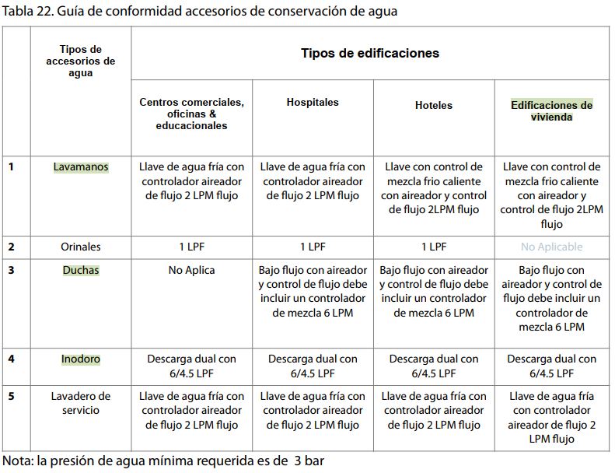

Relación con otras medidas
DUCHAS: Las duchas que tienen un mayor flujo de agua suelen utilizar una cantidad significativa de agua caliente, lo que incrementa el consumo de energía necesario para producirla. Sin embargo, al reducir el flujo de la ducha se puede disminuir la energía necesaria para calentar el agua y, por ende, reducir tanto el consumo de agua como el de energía. Además, se logra disminuir la energía utilizada para bombear el agua [2].

GRIFOS: Reducir el flujo de todos los grifos de los lavabos en el edificio disminuye la demanda de agua y la cantidad de energía necesaria para producir agua caliente para estos grifos, lo que a su vez reduce la cantidad de energía utilizada para bombear el agua [2].

RETRETE: Esta medida es independiente de cualquier otra y tiene un impacto directo en el consumo de energía de las bombas de agua del edificio, ya que el volumen total de agua bombeada se modifica. Este consumo de energía se clasifica en la categoría de "Otros" en la medición del consumo de energía [2].

BIDÉ: Aunque esta medida no se ve influenciada por otras, tiene un impacto en el consumo de energía de las bombas de agua del edificio, ya que se modifica el volumen total de agua que se bombea. Este consumo de energía adicional se clasifica dentro de la categoría de "Otro" consumo de energía [2].

GRIFOS COCINA:Reducir el flujo de agua en los grifos de cocina de mayor caudal contribuye a reducir la cantidad de energía necesaria para calentar el agua. Los grifos de cocina que consumen una gran cantidad de agua caliente pueden generar un mayor impacto en el consumo de energía, por lo que disminuir el flujo de agua puede tener un impacto significativo en la eficiencia energética. [2]

Plantilla COP
Ver simulador Edge
https://app.edgebuildings.com/project/allBuildings |  | [3]

Ejemplos de COP
La implementación de (RVP)
Edge Versión 3.0 MEE01

Requerimientos según EDGE [2]
DUCHAS
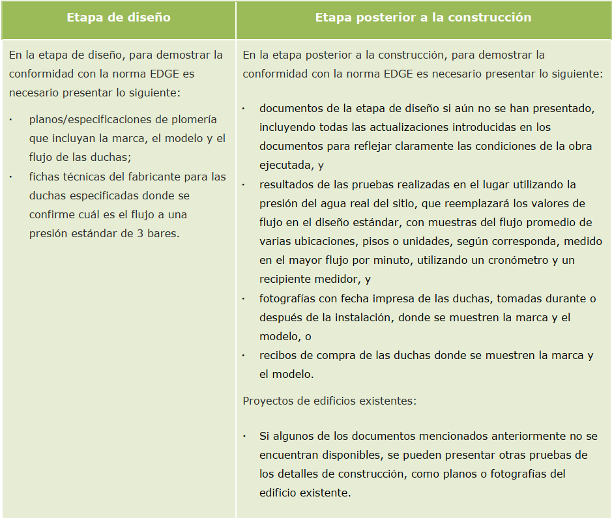

 | Tabla 1. Requerimientos Duchas
 | Fuente: Edge versión 3.0

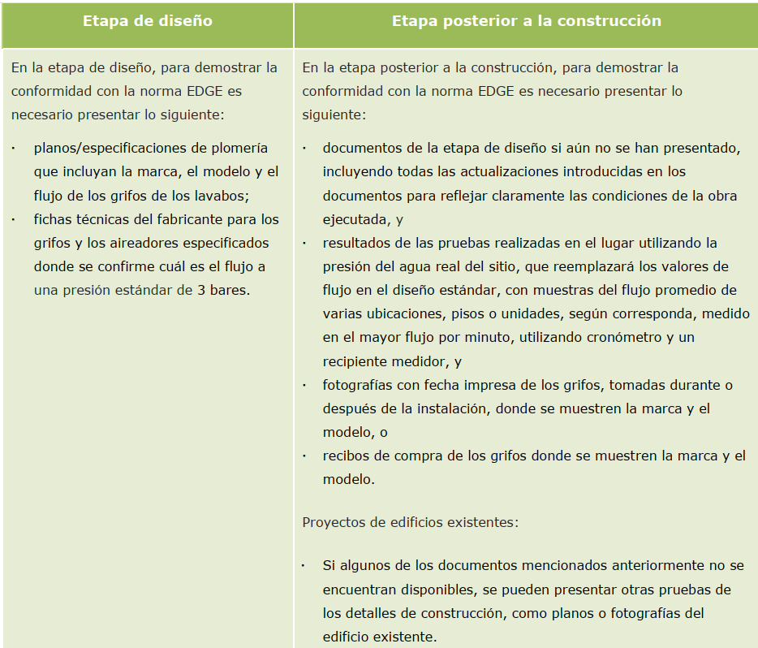
Requerimientos según EDGE [2]
GRIFOS

 | Tabla 2. Requerimientos Grifos
 | Fuente: Edge versión 3.0

Requerimientos según EDGE [2]
RETRETE
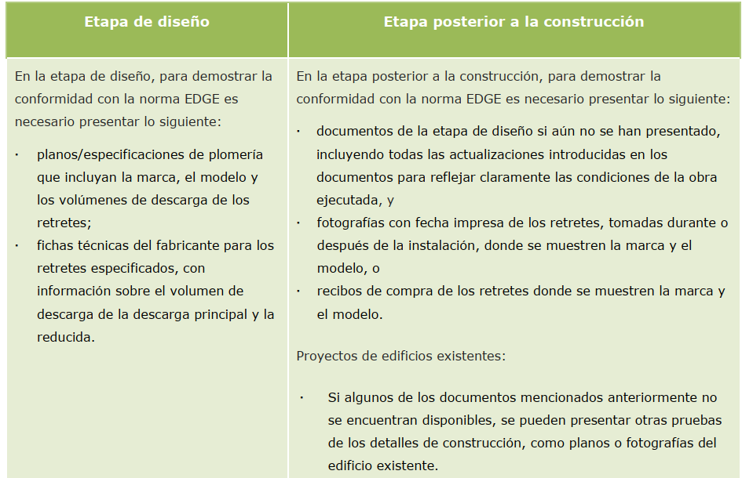

 | Tabla 3. Requerimientos Retrete
 | Fuente: Edge versión 3.0

Requerimientos según EDGE [2]
BIDÉ
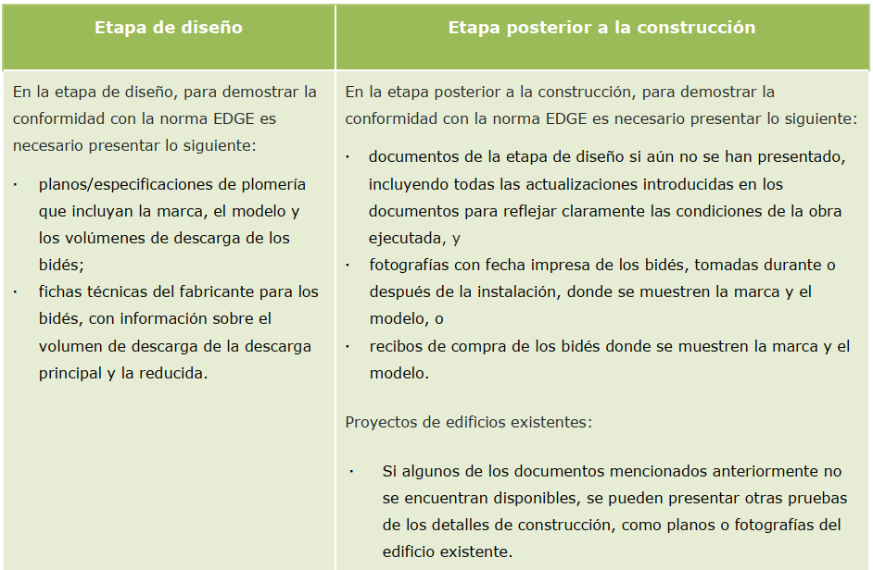

 | Tabla 4. Requerimientos Bidé
 | Fuente: Edge versión 3.0

Requerimientos según EDGE [2]
GRIFOS COCINA
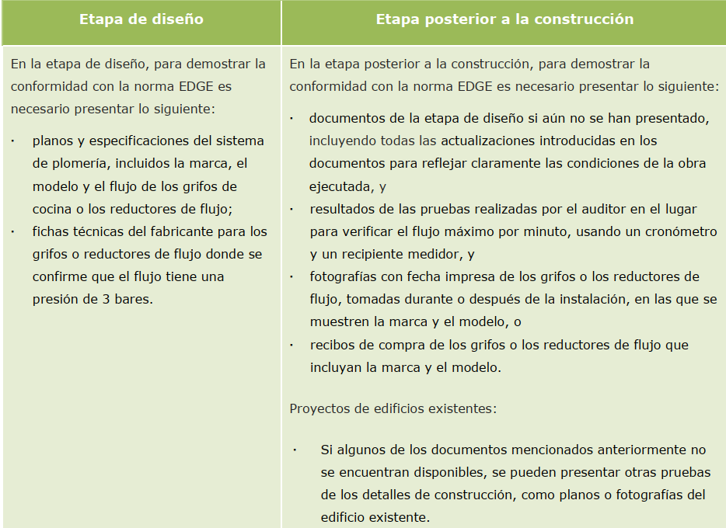

 | Tabla 5. Requerimientos Grifos cocina
 | Fuente: Edge versión 3.0

REFERENCIAS
[1] “Anexo Técnico Código de construcción sostenible en Colombia Guía de construcción sostenible para el ahorro de agua y energía en edificaciones,” 2013.

[2] Edge, “VERSIÓN 3.0a,” pp. 1–317, Oct. 2021.
[3] “EDGE App.” https://acortar.link/vkzoU1 (accessed Mar. 31, 2023).

Medidas generales
VENTILACIÓN NATURAL:
Antecedentes
La ventilación natural es un método que consiste en la circulación del aire en un espacio interior sin el uso de sistemas mecánicos. Este método se recomienda en climas fríos y templados, donde la temperatura del aire es menor a la temperatura de confort y la ventilación ayuda a enfriar el ambiente. En climas cálidos, tanto secos como húmedos, solo se debe utilizar la ventilación natural cuando las condiciones lo permitan, es decir, cuando el aire exterior tenga una temperatura no superior a la de confort y baja humedad relativa, principalmente durante las horas nocturnas. Una buena estrategia de ventilación natural mejora el confort de los ocupantes al proporcionarles aire fresco y reducir la temperatura. [1]

Para lograr un diseño sostenible en una edificación, es esencial tener en cuenta la orientación solar, la orientación del viento, la sombra posible y la disponibilidad de luz natural en un contexto específico del micrositio.

Las estrategias descritas a continuación ayudan a promover la ventilación natural en las edificaciones. No obstante, para garantizar una renovación adecuada del aire en los espacios interiores, se recomienda seguir los criterios establecidos en la norma NTC 5183 para la ventilación de calidad del aire en espacios interiores. [1]

Análisis de la rosa de los vientos
Es recomendable realizar un análisis detallado del flujo de viento en un sitio específico, incluyendo la dirección predominante del viento y los patrones anuales y estacionales del flujo del viento con la velocidad del viento, considerando los posibles elementos que puedan influir en el flujo de viento, como la topografía, el entorno, el patrón de vegetación existente y los cuerpos de agua naturales. Es importante tener en cuenta la temperatura y la humedad del aire al estudiar la rosa de los vientos, con el fin de asegurar que la ventilación natural pueda reducir la temperatura y mejorar las condiciones de confort en el interior de la edificación. [1]

Durante la fase inicial de planificación, llevar a cabo un análisis detallado de la rosa de los vientos que tenga en cuenta los elementos específicos del sitio puede ser muy beneficioso, ya que estos pueden influir en las decisiones de diseño y planificación.

Basados en los datos de la rosa de los vientos para Bogotá (incluido en ilustración 1) se observa que [1]:

• En Bogotá, las direcciones del viento son predominantemente en cuadrante este.
• Aunque Bogotá generalmente tienen velocidades lentas de viento (34.28% de calma), las velocidades obtenidas son suficientes para proveer confort a los espacios con la ayuda de una optimización de diseño. La velocidad predominante del viento está entre 2 y 4 m/s.

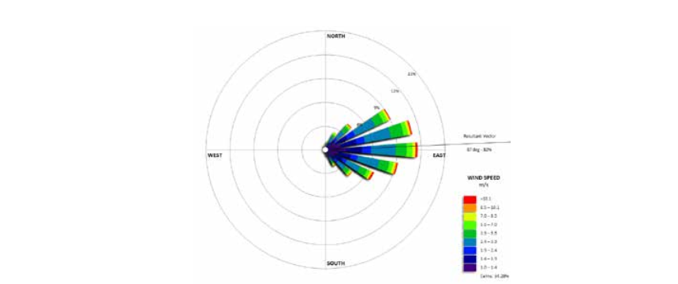

 | Ilustración 1. Datos de la rosa de los vientos para Bogotá del servicio meteorológico.Estación el Dorado 2011
 |  | Fuente: Anexo 1 Resolución 0549 de 2015
Presión del viento
La presión del aire en el lado expuesto al viento siempre genera fuerzas positivas con intensidades distintas en las partes altas y bajas, mientras que en el lado opuesto se crea una fuerza negativa, tal como se ilustra en la figura 2. Se recomienda evitar ubicar áreas habitables o de permanencia prolongada en el lado opuesto al viento, ya que se encuentra en la zona de sombra del viento.

 | Ilustración 2. Presión del aire en los lados barlovento y sotavento de las fachadas de la edificación
 |  | Fuente: Anexo 1 Resolución 0549 de 2015

Dirección y recomendaciones
Ventilación natural cruzada (ilustración 3)
Es recomendable seguir ciertas pautas para lograr una ventilación cruzada efectiva y así reducir la necesidad de enfriamiento mecánico en la edificación, mientras se optimizan los elementos de la envolvente de la misma y las especificaciones térmicas, como la transmitancia térmica. También es útil para determinar los materiales adecuados para los acabados de la edificación y las especificaciones para los lados barlovento y sotavento. Para lograr una ventilación cruzada adecuada, se sugiere seguir los siguientes pasos[1]:

• Diseñar la mayoría de los espacios habitables u ocupados hacia el lado barlovento ayuda a alcanzar la ventilación cruzada.
• Los muros de división interior no deben sellar el interior de la edificación o las habitaciones donde el aspecto dual es deseado.
• Los diseñadores deberían asegurar que la mayoría de los espacios habitables tengan al menos dos muros externos y que cada uno de esos muros tenga al menos una ventana o una puerta, ayudando a la ventilación cruzada. Las ventanas pueden ser adyacentes o opuestas a los muros.[1]

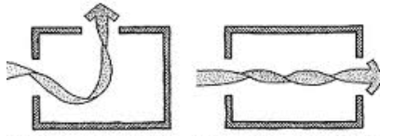

 | Ilustración 3. Ventilación natural cruzada
 |  | Fuente: Anexo 1 Resolución 0549 de 2015

Otros aspectos que deben tomarse en consideración con respecto a la ventilación natural incluyen lo siguiente:

• Confirmación del viento y forma de la edificación: es muy importante diseñar la forma del edificio y el volumen para limitar el impacto del viento en otras edificaciones vecinas, mientras se mantiene el confort al nivel peatonal (ver ilustración 4)

• Efecto del terreno y perfil de velocidad del viento (ver ilustración 5)
• Mejorar el flujo del viento con optimización de diseño en planos y sección/elevación (ver ilustración 6)
• Diseño escalonado en planos (ver ilustración 7)
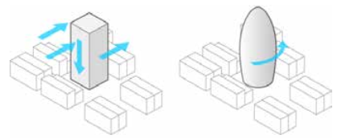

 | Ilustración 4. Conformación del viento a forma del edificio y volumen
 |  | Fuente: Anexo 1 Resolución 0549 de 2015

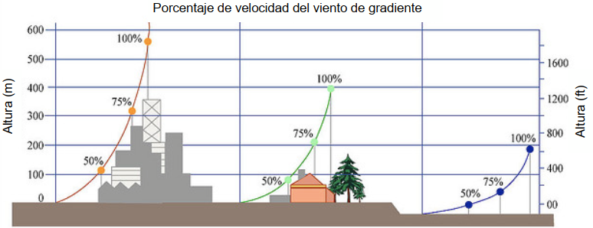

 | Ilustración 5. Efecto en terreno en perfil de velocidad del viento
 |  | Fuente: Anexo 1 Resolución 0549 de 2015
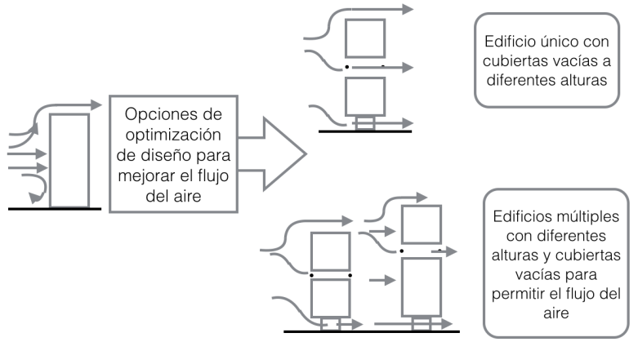

 | Ilustración 6. Optimización de diseño para entrada de flujo de aire
 |  | Fuente: Anexo 1 Resolución 0549 de 2015
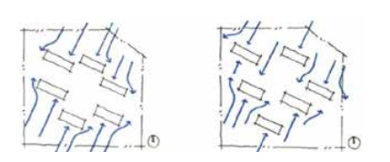

 | Ilustración 7. Diseño escalonado en planos
 |  | Fuente: Anexo 1 Resolución 0549 de 2015

ORIENTACIÓN:
Antecedentes
En el diseño pasivo, la orientación de la edificación es fundamental, ya que puede disminuir la necesidad de enfriamiento mecánico y, a su vez, mejorar el confort térmico. La buena arquitectura contempla la orientación para definir la forma de la edificación, la ubicación de las habitaciones (internas o externas), establecer la distribución interna (usos de las habitaciones) y determinar la posición en el sitio.[1]

 | Ilustración 8. Orientación ideal para clima frío |  | Ilustración 9. Orientación ideal para clima calido
 | Fuente: Anexo 1 Resolución 0549 de 2015 |  | Fuente: Anexo 1 Resolución 0549 de 2015

Dirección y recomendaciones
Orientación y Forma
En Colombia, las elevaciones en dirección este y oeste tienen un impacto significativo en el diseño, ya que reciben la mayor parte de la radiación solar en el techo, mientras que las elevaciones en dirección norte y sur tienen un efecto menos relevante en cuanto a la disponibilidad de luz solar. Por ejemplo, si se desea aprovechar el calor del sol, la orientación ideal sería construir la edificación de manera alargada mirando hacia el este y oeste, y reducir las fachadas norte y sur. Sin embargo, si se busca mantener la edificación fresca, las fachadas largas deberían ser las orientadas hacia el norte y sur, y reducir las fachadas este y oeste.[1]

Orientación y ubicación de las habitaciones
La orientación de la edificación es determinante para la ubicación de las habitaciones tanto externas como internas. En cuanto a las habitaciones externas, la exposición al sol y al viento puede ampliar las variaciones diarias del confort externo, debido a que la edificación puede bloquear o crear diferentes microclimas alrededor. La combinación de las direcciones del viento y el sol tiene implicaciones en la ubicación de las habitaciones externas. Por ejemplo, en climas cálidos, la habitación exterior debería ubicarse en la mejor sombra proporcionada por la edificación, pero sin bloquear el viento predominante. En climas templados, el espacio exterior debería estar sombreado para el fuerte sol de la tarde, evitar el viento fuerte y permitir una brisa constante. En climas fríos, los espacios exteriores deben tener acceso a la luz solar, preferiblemente ubicados al norte o al sur de la edificación, y deben evitar los vientos fuertes.[1]

Orientación y uso de las habitaciones
Existen ciertos espacios dentro de una edificación que tienen requerimientos de temperatura menos exigentes debido a su uso (como almacenamiento) o a la duración de su uso (como la circulación). Estos espacios pueden servir como zonas de regulación térmica entre el ambiente exterior y los espacios que necesitan un control más preciso de la temperatura. En climas fríos, es preferible ubicar los espacios más usados y con mayor cantidad de ventanas en los lados este y oeste de la edificación para aprovechar la luz solar y lograr un confort térmico adecuado. Por ejemplo, es recomendable que los dormitorios tengan acceso al sol de la mañana en el este, mientras que los espacios de comedor pueden estar mejor con el sol de la tarde. Los espacios de servicio y circulación, que requieren menos ventanas, deben estar ubicados en las esquinas norte y sur de la edificación. Esto permite maximizar el área de ventanas que reciben el calor del sol y lograr un confort térmico adecuado. En climas cálidos y templados, se debe evitar la orientación oeste si es posible debido al sobrecalentamiento que puede causar. En todos los climas, los espacios de circulación y almacenamiento que tienen pocas ventanas se pueden utilizar como zonas de regulación para proteger los espacios habitables de la falta de luz solar (en climas fríos) o de la radiación solar excesiva (en climas cálidos y templados).[1]

LUZ DEL DIA:
Antecedentes
Durante muchos años, la luz natural ha sido la única fuente confiable y eficiente de iluminación disponible. Los sistemas avanzados de iluminación natural y los mecanismos de control proporcionan una mejor iluminación natural, son más amigables para los usuarios y son energéticamente eficientes en edificios. Estos sistemas deben integrarse en la estrategia general de diseño de las edificaciones. Las repisas de luz, los tubos de luz, las claraboyas y otras estrategias de penetración de luz natural deben ser incorporados desde las primeras etapas del proceso de diseño.

Es fundamental que todas las estrategias de diseño sean consideradas en la planificación final de la arquitectura para maximizar la entrada de luz natural en los espacios interiores de las edificaciones. Sin embargo, es necesario tener en cuenta que los sistemas de iluminación interior deben cumplir con las regulaciones del Reglamento Técnico de Iluminación y Alumbrado Público (RETILAP). El apartado 410.2 de RETILAP, que se enfoca en el aprovechamiento de la luz natural, establece recomendaciones para optimizar la entrada de luz natural y define el Coeficiente de Luz Diurna (CLD), el cual indica la cantidad de luz natural disponible en los espacios interiores y el potencial de ahorro de energía. Calcular el CLD ayuda a mejorar el diseño arquitectónico para reducir el consumo de energía en la iluminación.[1]

Dirección y recomendaciones
Los siguientes criterios deben considerarse cuando se planea luz natural en etapa conceptual de diseño[1] :

Escala del edificio y de barrio:
Es aconsejable realizar un estudio del reloj solar y un análisis de los bloques de sombra durante las etapas iniciales del diseño del proyecto, ya que estos análisis ayudan a identificar la ubicación óptima de las actividades dentro de la edificación, de acuerdo a las necesidades de luz natural. [1]

La disponibilidad de luz natural en cualquier lugar dado alrededor del globo es principalmente influenciada por:

• Latitud del sitio: esto influyen en el tipo de clima y la temperatura.
• Probabilidad de luz solar.
• Condiciones del cielo: promedio anual de ocurrencia prominente del cielo, tipo de condiciones del cielo estacional.
• Topografía del sitio: plano, contorneado, montañoso, etc.
• Desarrollo de construcción alrededor del sitio: desarrollo de altura o bajo.
• Ubicación del sitio: densidad del área baja o alta/moderada.

Escala de edificación:
Es recomendable considerar el análisis de la envoltura solar y el sombreado desde las primeras etapas del diseño, ya que esto ayudará a determinar la forma, altura y perfil geométrico de la edificación, así como las estrategias adecuadas para aprovechar la luz natural de manera efectiva. [1]

Simulaciones fotométricas
Las simulaciones de luz natural son útiles para garantizar la adecuada disponibilidad de luz natural en los espacios interiores. A través de estas simulaciones, se pueden determinar las estrategias adecuadas de recolección de luz natural, como la ubicación y tamaño de las ventanas, la cantidad y tipo de elementos de sombreado, tanto internos como externos, y las especificaciones del vidrio, incluyendo la transmisión de luz necesaria. De esta manera, se puede asegurar que se obtenga la cantidad suficiente de luz natural según las necesidades del espacio. [1]

La selección de sistemas de luz natural debe asegurar confort interno tanto visual como térmico. [1]

REFERENCIAS
[1] “Anexo Técnico Código de construcción sostenible en Colombia Guía de construcción sostenible para el ahorro de agua y energía en edificaciones,” 2013.

